Sheet1
Honeywell元件 | MACS6元件 | 元件描述 | 备注
NULL |  | 此功能块不处理
AND | AND(三输入) | 逻辑与
OR | OR(三输入) | 逻辑或
NOT | NOT | 逻辑非
NAND | AND(三输入)+NOT | 取反逻辑与
NOR | OR(三输入)+NOT | 取反逻辑或
XOR | XOR | 逻辑异或
QOR2 | 需要新加块 | 四输入中至少两个ON
QOR3 | 需要新加块 | 四输入中至少三个ON
DISCREP3 |  | 暂无
SWITCH | SEL | 第三个输入为ON取第一输入，否则取第二输入 | S3为SEL模块的输入1
EQ | EQ | 相等
NE | NE | 不相等
GT | GT | 大于
GE | GE | 大于等于
LT | LT | 小于
LE | LE | 小于等于
CHECKBAD | Q | is "NaN"，是否为无效值
PULSE | TP | ON状态持续指定时间
MINPULSE | 需要新加块 | ON状态最短持续指定时间
MAXPULSE | 需要新加块 | ON状态最大持续指定时间
DELAY |  | 装态延迟转换
ONDLY | TON | ON状态延时开始
OFFDLY | TOF | OFF状态延时开始
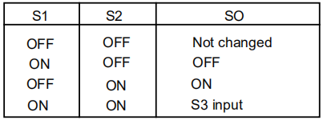
WATCHDOG |  | 暂无
FLIPFLOP | RS或SR | 默认使用RS | S1为Reset，S2为Set，S3如果为ON使用RS，否则使用SR。
CHDETECT |  | 三输入的状态其中一个发生改变

